우선순위 선정
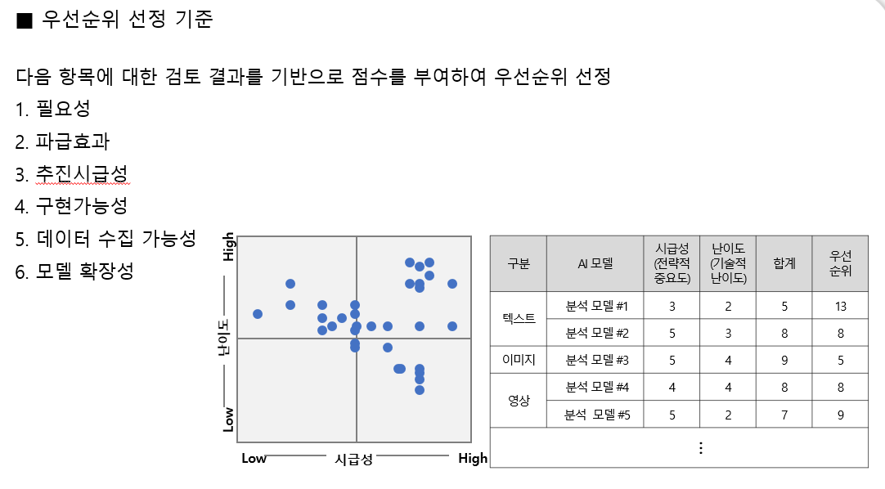
순번 | 주제 | 고려사항 | 데이터 확보 용이성 | 알고리즘 개발 용이성 | 사회 기여도 등 | 점수합계 | 우선순위 | 분류
1 | 기업의 부도 예측 시스템 구축 | 비용 문제 발생, 명예훼손 | 2 | 3 | 3 | 8 | 3 | 상 | 5
2 | 산 날씨 및 산불 위험 예측 시스템 구축 |  | 4 | 2 | 4 | 10 | 1 | 중상 | 4
3 | 패배 요인 분석 및 허점 탐색(e스포츠)- 게임 내 |  | 2 | 2 | 1 | 5 | 5 | 중 | 3
4 | 패배 요인 분석 및 허점 탐색(e스포츠)- 현실응용 |  | 1 | 2 | 5 | 8 | 3 | 중하 | 2
5 | 범죄자 목소리 학습을 통한 범죄 방지 | 시장에 존재 | 1 | 1 | 4 | 6 | 4 | 하 | 1
6 | 목소리를 통한 감정분석 | 기간 내 완료하기 어려움 | 5 | 1 | 4 | 10 | 1
7 | 주택 분양 OO 가능성 예측 |  | 4 | 3 | 2 | 9 | 2
8 | 여행지 추천 및 비행기 예매 정보 제공 + |  | 4 | 3 | 2 | 9 | 2
9 | 미술관/NFT 정보 제공 |  | 3 | 2 | 4 | 9 | 2
10 | 마음을 안정시킬 수 있는 정보 제공/추천 |  | 4 | 1 | 3 | 8 | 3

